2_画面遷移図
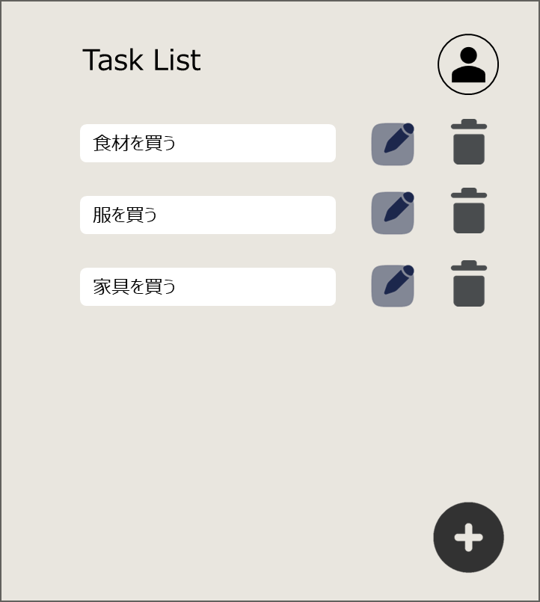
画面遷移図

Webページに
アクセスしたら
SC-020:ログイン画面
SC-010:アカウント作成画面
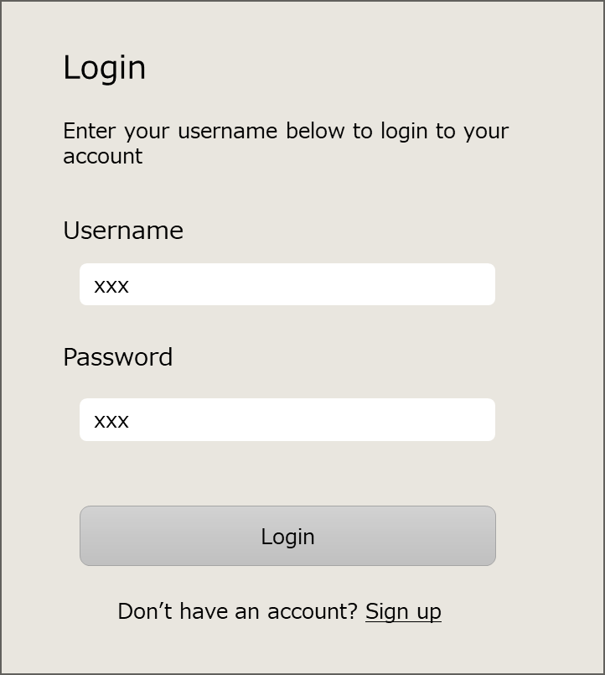
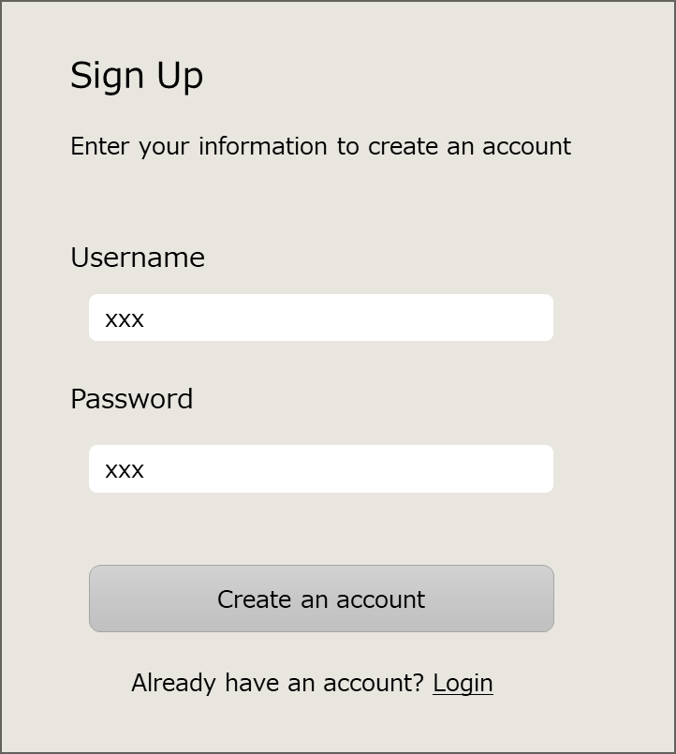

「Sign up」
リンクをクリック
未認証

「Login」
リンクをクリック

「Logout(*1)」
をクリック
「Login」
ボタンをクリック

(*1)
タスク画面右上のユーザーマークから表示
認証済み
SC-030:タスク画面

__object__
トリガー
(*)xxx

{ID:画面名称}

